Problema 2D
Problema 2D

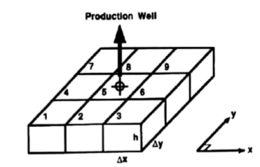
qsc (STD/D)
P inicial (psi) |  |  |  |  |  |  | Flujo monofásico, no estacionario en reservorio 2D
 |  |  |  |  |  |  | homogéneo, isótropo y horizontal
μ (cP)
c (psi^-1)
B (RB/STB)
Δx (ft)
Δy (ft)
kx (D)
φ
h (ft)
Δt (días)
α
Empezamos calculando la transmisibilidad, que al ser un reservorio homogéneo, será igual para todos los contactos entre celdas

T=

T | #DIV/0!

Luego planteamos el conjunto de ecuaciones para las celdas
$$\frac{Vb φ cl}{αc Bl° ΔT}=$$
 |  |  |  |  |  |  |  |  | #DIV/0!

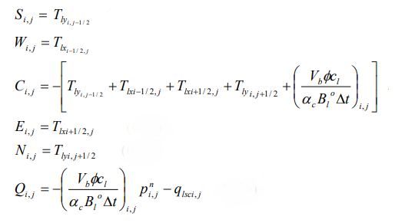
Donde |  |  |  |  |  |  |  | S | #DIV/0!
 |  |  |  |  |  |  |  | W | #DIV/0!
 |  |  |  |  |  |  |  | C5 | #DIV/0!
 |  |  |  |  |  |  |  | E | #DIV/0!
 |  |  |  |  |  |  |  | N | #DIV/0!
 |  |  |  |  |  |  |  | Qi 5 | #DIV/0!
 |  |  |  |  |  |  |  | Ci 1,3,7,9 | #DIV/0!
 |  |  |  |  |  |  |  | Ci 2,4,6,8 | #DIV/0!

La matriz entonces será

 | P1 | P2 | P3 | P4 | P5 | P6 | P7 | P8 | P9

La matriz inversa es |  |  |  |  |  |  |  |  |  |  | Presiones
 |  |  |  |  |  |  |  |  |  | Celda | Día 0 | Día 10 | Día 20 | Día 30
 |  |  |  |  |  |  |  |  |  | 1
 |  |  |  |  |  |  |  |  |  | 2
 |  |  |  |  |  |  |  |  |  | 3
 |  |  |  |  |  |  |  |  |  | 4
 |  |  |  |  |  |  |  |  |  | 5
 |  |  |  |  |  |  |  |  |  | 6
 |  |  |  |  |  |  |  |  |  | 7
 |  |  |  |  |  |  |  |  |  | 8
 |  |  |  |  |  |  |  |  |  | 9

